P001-040
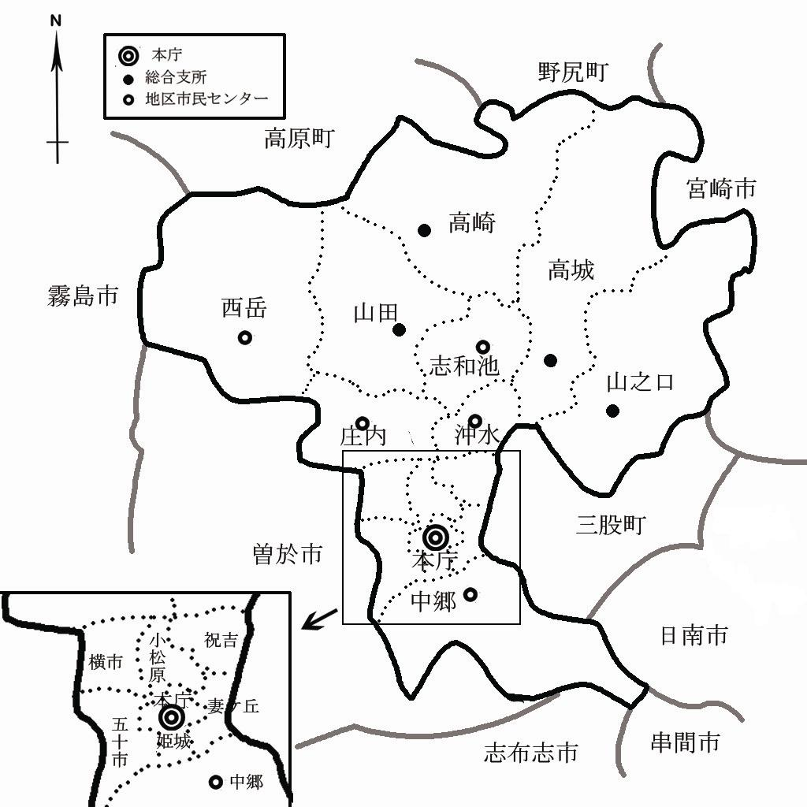
1 - 4 面積

(1)市の面積
面積(k㎡) | 東西(km) | 南北(km)
653.36 | 35.9 | 36.1
注1：令和4年7月1日
注2：境界の一部が未定のため、参考値
資料:国土地理院『全国都道府県市区町村別面積調』

(2)町丁別等面積
町名 | 面積(ha)
都城市全域 | 65,336.0
旧都城市 | 30,621.0
姫城地区 | 790.6
早鈴町 | 120.0
姫城町 | 51.4
甲斐元町 | 35.4
八幡町 | 14.8
松元町 | 25.0
牟田町 | 16.7
蔵原町 | 16.6
上町 | 15.5
中町 | 12.2
西町 | 16.4
下長飯町 | 339.1
都島町 | 127.5
妻ケ丘地区 | 670.8
上東町 | 26.1
東町 | 18.9
天神町 | 13.7
中原町 | 20.8
上長飯町 | 316.3
一万城町 | 84.6
菖蒲原町 | 33.5
若葉町 | 46.3
妻ケ丘町 | 43.8
花繰町 | 32.1
広原町 | 34.7
小松原地区 | 646.7
前田町 | 19.0
平江町 | 49.4
小松原町 | 11.2
北原町 | 32.0
大王町 | 56.4
宮丸町 | 47.3
志比田町 | 398.6
栄町 | 32.8
祝吉地区 | 847.7
千町 | 31.2
立野町 | 55.3
早水町 | 88.6
神之山町 | 156.6
年見町 | 41.3
上川東一丁目 | 20.9
上川東二丁目 | 20.7
上川東三丁目 | 11.8
上川東四丁目 | 28.9
下川東一丁目 | 11.2
下川東二丁目 | 24.9
下川東三丁目 | 22.9
下川東四丁目 | 80.7
郡元町 | 155.3
郡元一丁目 | 6.4
郡元二丁目 | 10.2
郡元三丁目 | 12.2
郡元四丁目 | 19.7
祝吉町 | 6.7
祝吉一丁目 | 21.4
祝吉二丁目 | 7.3
祝吉三丁目 | 13.5
五十市地区 | 1,402.3
今町 | 381.6
大岩田町 | 216.4
南鷹尾町 | 50.1
五十町 | 234.4
平塚町 | 299.8
久保原町 | 82.9
鷹尾一丁目 | 52.1
鷹尾二丁目 | 11.5
鷹尾三丁目 | 42.6
鷹尾四丁目 | 17.6
鷹尾五丁目 | 13.3
横市地区 | 1,087.1
横市町 | 393.9
南横市町 | 289.4
蓑原町 | 279.9
都原町 | 123.9
沖水地区 | 1,670.6
吉尾町 | 310.7
金田町 | 347.7
太郎坊町 | 265.7
高木町 | 471.8
都北町 | 274.7
志和池地区 | 2,913.5
上水流町 | 444.2
下水流町 | 517.5
岩満町 | 309.1
丸谷町 | 895.3
野々美谷町 | 747.4
庄内地区 | 2,795.0
乙房町 | 606.4
関之尾町 | 884.5
庄内町 | 776.7
菓子野町 | 527.4
西岳地区 | 10,195.1
美川町 | 1,361.5
高野町 | 1,750.2
吉之元町 | 2,497.3
御池町 | 2,680.5
夏尾町 | 1,905.6
中郷地区 | 7,587.8
梅北町 | 1,958.3
安久町 | 4,869.6
豊満町 | 759.9
山之口地区 | 9,750.0
山之口町富吉 | 1,324.1
〃 花木 | 1,217.0
〃 山之口 | 7,208.9
高城地区 | 9,421.0
高城町有水 | 3,856.2
〃 石山 | 1,065.2
〃 大井手 | 722.0
〃 桜木 | 358.5
〃 四家 | 2,936.7
〃 高城 | 4.8
〃 穂満坊 | 477.6
山田地区 | 6,220.0
山田町中霧島 | 1,330.0
〃 山田 | 4,890.0
高崎地区 | 9,319.0
高崎町江平 | 2,206.0
〃 大牟田 | 2,195.2
〃 東霧島 | 628.0
〃 縄瀬 | 1,314.8
〃 笛水 | 1,048.0
〃 前田 | 1,927.0
注:境界の一部が未定等のため、内訳と計は必ずしも一致しない
資料:総務課

(3)行政管内別位置
 | 地区市民センター管内 |  |  |  |  | 総合支所管内
 | 沖水 | 志和池 | 庄内 | 西岳 | 中郷 | 山之口 | 高城 | 山田 | 高崎
本庁との 道路距離(km) | 7.4 | 11.3 | 8.4 | 16.5 | 5.1 | 12.0 | 12.0 | 12.4 | 19.0
注:各行政管内は地区市民センター、総合支所庁舎を中心としている
資料:情報政策課

P001-050
1 - 5 交通要件

都城市は、九州縦貫自動車道宮崎線や国道5本をはじめとする主要地方道が整備され、JR日豊本線･JR吉都線の2本が走り、また、40km圏内には国から重要港湾の指定を受けている志布志港や油津港、さらに宮崎空港と鹿児島空港が位置するなど、陸・海・空の条件が整っています。 都城志布志道路は、本市を起点に鹿児島県曽於市を経由して志布志市に至る延長約44kmの自動車専用道路であり、着実に整備が進められており、本市が南九州圏域において陸・海・空からの交通アクセスがバランスよく、「地の利」のあるまちとして、拠点性と求心力の一層の充実が期待されています。
資料:総合政策課

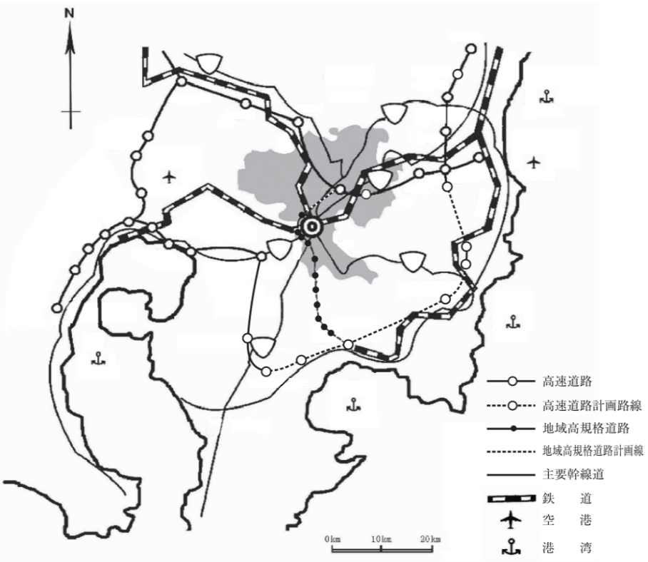
２２３
２２１
１０
１０
２２２
２６９
２６９
西都ＩＣ
国富ＳＩＣ
宮崎西ＩＣ
宮崎ＩＣ
清武南ＩＣ
清武ＪＣＴ
田野ＩＣ
山之口ＳＩＣ
都城ＩＣ
高原ＩＣ
小林ＩＣ
えびのＪＣＴ
栗野ＩＣ
横川ＩＣ
溝辺鹿児島空港ＩＣ
加治木ＪＣＴ
姶良ＩＣ
薩摩吉田ＩＣ
鹿児島北ＩＣ
鹿児島ＩＣ
鹿児島港
鹿児島空港
志布志港
隼人西ＩＣ
隼人東ＩＣ
末吉財部ＩＣ
曽於弥五郎ＩＣ
鹿屋串良ＪＣＴ
大崎ＩＣ
日南北郷ＩＣ
日南南郷ＩＣ
志布志ＩＣ
油津港
宮崎空港
宮崎港
日南線
吉都線
日豊本線
日豊本線
鹿児島市
霧島市
姶良市
曽於市
志布志市
鹿屋市
串間市
日南市
宮崎市
小林市
都城市
国分ＩＣ

